インストール方法(パッチ)
＜Openstack複数バージョン対応のインストール方法(パッチ)＞

1. OpenCenterサーバ、DashBoardインストール

 | OpenCenterサーバに、OpenCenter(及びダッシュボード)を下記コマンドでインストール

 | % curl -s -L http://sh.opencenter.rackspace.com/install.sh | sudo bash -s - --role=server % curl -s -L http://sh.opencenter.rackspace.com/install.sh | \ sudo bash -s - --role=dashboard --ip=xxx.xxx.xxx.xxx(OpenCenterサーバのIPアドレス)

2．OpenCenter Chefサーバセットアップ(Chef用ノードインストール)

 | Chefサーバに、OpenCenterエージェントを下記コマンドでインストール

 | % curl -s -L http://sh.opencenter.rackspace.com/install.sh | \ sudo bash -s - --role=agent --ip=xxx.xxx.xxx.xxx(OpenCenterサーバのIPアドレス)

 | OpenCenterダッシュ―ボードへアクセス
 | ブラウザで「OpenCenterサーバのIPアドレスでアクセスURL」にアクセスすると
 | デフォルトアカウント情報 (ユーザ名 : admin, パスワード : password) でログイン出来ます。

 | https://xxx.xxx.xxx.xxx

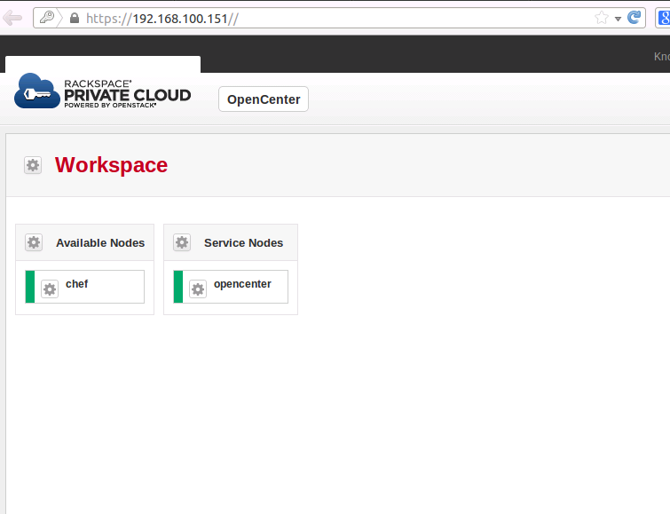

 | Chefサーバのインストール
 | chefのアイコンをクリック -> ‘Install Chef Server...’ を選択

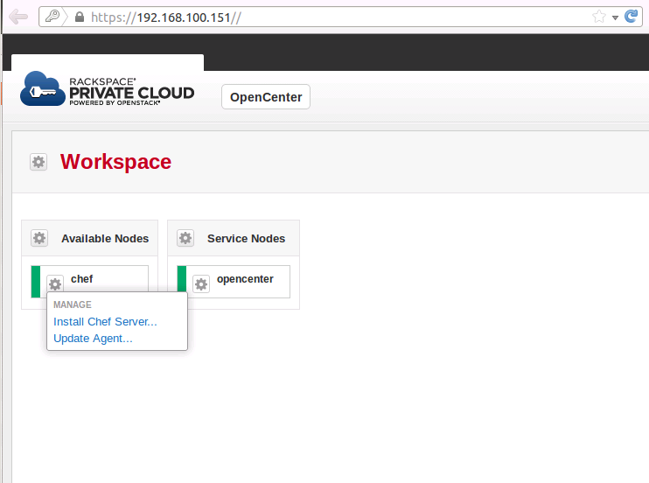

 | インストール完了

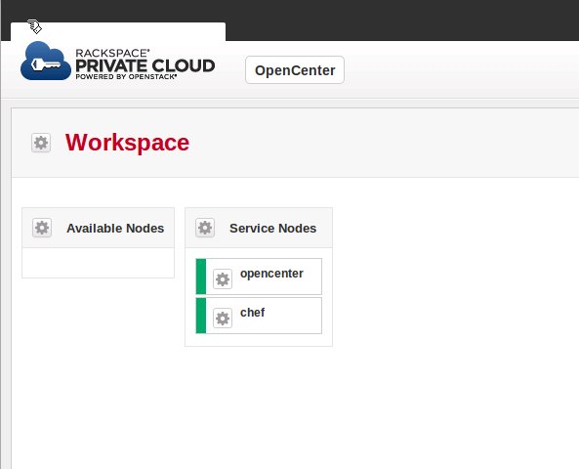

3．複数バージョン切り替えパッチ適応

 | パッチファイル(opencenter_version_patch.tar.gz)をChefサーバの適当なフォルダに展開

 | % tar xvzf opencenter_version_patch.tar.gz

 | パッチ用シェルを実行
 | 引数として、OpenCenterサーバのIPアドレスを指定してください。

 | % sudo ./opencenter_version_patch.sh --ip=xxx.xxx.xxx.xxx(OpenCenterサーバのIPアドレス)

 | パッチが完了すると下記のような表示になります。

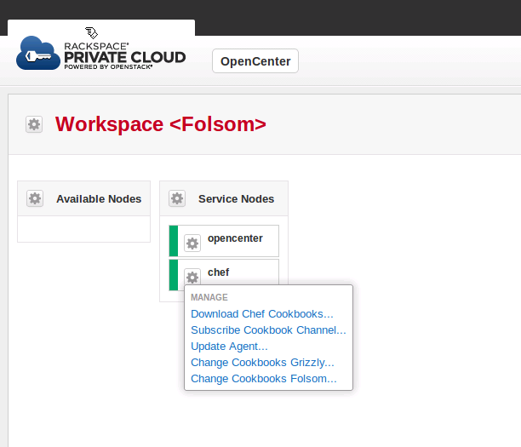

選択中のバージョン表示が追加

CookBookバージョン変更のためのメニューが追加

OpenStackバージョン切り替え手順
＜OpenStackバージョン変更対応＞

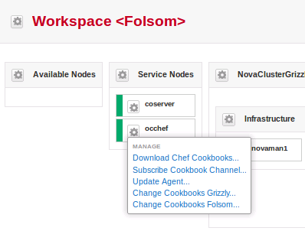
現在選択中のバージョン表示を追加

変更のためのメニュー追加
・Chefサーバーのメニューに、
Cookbooksのバージョン変更
を行うためのメニューを追加

「Change Cookbooks Grizzly」選択後、
Cookbooksのバージョン変更が完了する
と表示が変更される
「Change Cookbooks Folsom」選択後、
Cookbooksのバージョン変更が完了する
と表示が変更される

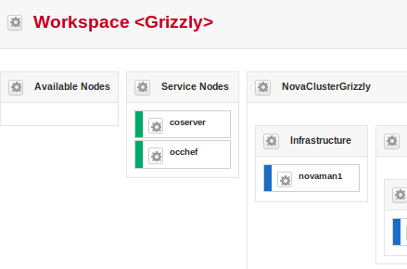
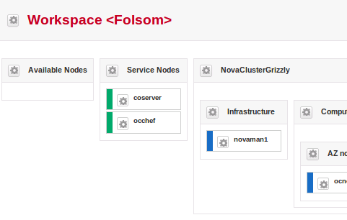

＜注意事項＞
・バージョン切り替え時にバージョンチェックを行っていません。 既に設定されているバージョンをメニューから選択した場合、再度、同一バージョンを設定します。
・NovaClusterへDrag&Drop時に、現在設定されているバージョンでインストールを行います。
同じNovaCluster操作を行う場合は、同一のバージョンを設定して操作を行ってください。
※NovaCluster名にバージョン名を含める等、どのバージョンを選択したNovaClusterか判るような運用を推奨します。

